Sheet1
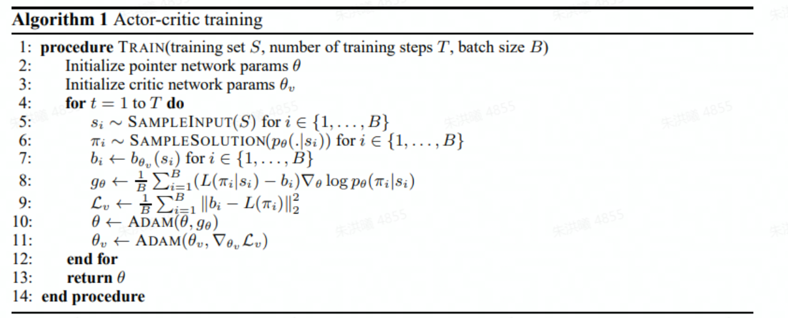

5. 得到的状态信息
6. 得到完成任务的排序
7. 状态对应的平均值
8. 策略梯度, reward的好坏
10. 用策略梯度更新整个pointer网络
11. 更新状态价值函数

p
w
α
w_need

end
end
end
end
end
end
begin
begin
最后时隙

